申込書
PR動画掲載申込書（JOBはま！） |  |  |  |  |  |  | ※網掛けの箇所を記入してください。
 |  |  |  |  |  |  | ※記入例を参考にご記入ください。
 |  |  |  | 申込日： |  |  | ○/○とご記入ください。
企業名
本社所在地 |  |  |  |  |  |  | ※本社が浜松市外の場合は記入例を参考に記入してください。
動画URL（Youtube）
動画タイトル
動画の希望掲載期間（いずれかを選択） |  |  | （希望掲載期間） | 20 / / | ～ | 20 / / | ○/○とご記入ください。
担当者 | 所属
 | 氏名 | ﾌﾘｶﾞﾅ
 | 電話 | e-mail |  |  |  |  | 半角英数字のみ入力できます。
紹介文 （50文字程度） |  |  |  |  |  |  | 改行する場合は、Alt＋Enter
その他 依頼事項

浜松市産業部産業振興課 雇用・労政担当
TEL：053-457-2115
E-mail：rose@city.hamamatsu.shizuoka.jp
※掲載内容（紹介文）はこちらで編集する可能性があります。
※1社につき1本の動画掲載とさせていただきます。

申込書（記入例） 本社浜松
PR動画掲載申込書（JOBはま！）記入例（本社浜松）
 |  |  |  |  |  |  |  | ※網掛けの箇所を記入してください。
 |  |  |  |  | 申込日： | 2023-07-03 |  | ○/○とご記入ください。
企業名 | ○○株式会社
本社所在地 | 静岡県浜松市〇〇○○○○ |  |  |  |  |  |  | ※本社が浜松市外の場合、
動画URL（Youtube） | ○○○○○○○○
動画タイトル | youtube.com/○○○○○○○
動画の希望掲載期間（いずれかを選択） |  |  |  | （希望掲載期間） | 2023-07-01 | ～ | 2024-03-31 | ○/○とご記入ください。
担当者 | 所属 | ○○部○○課
 | 氏名 | ○○ ○○ | フリガナ |  | ○○ ○○
 | 電話 | ○○○-○○○○-○○○○ | e-mail |  | ○○○@○○.○○ |  |  | 半角英数字のみ入力できます。
紹介文 （50文字程度） | ○○を作り続けて○○年。従業員を第一に考え、浜松と共に成長してきました。 |  |  |  |  |  |  | 改行する場合は、Alt＋Enter
その他 依頼事項 | （例：動画の開始位置を指定したい場合）動画の5:21から再生できるようにお願いします。

浜松市産業部産業振興課 雇用・労政担当
TEL：053-457-2115
E-mail：rose@city.hamamatsu.shizuoka.jp
※掲載内容（紹介文）はこちらで編集する可能性があります。
※1社につき1本の動画掲載とさせていただきます。

申込書（記入例）本社浜松市外
PR動画掲載申込書（JOBはま！）記入例（本社浜松市外）
 |  |  |  |  |  |  |  | ※網掛けの箇所を記入してください。
 |  |  |  |  | 申込日： | 2023-07-03 |  | ○/○とご記入ください。
企業名 | ○○株式会社
本社所在地 | 東京都〇〇区（勤務地：浜松市○○○○○○） |  |  |  |  |  |  | ※本社が浜松市外の場合、
動画URL（Youtube） | ○○○○○○○○
動画タイトル | youtube.com/○○○○○○○
動画の希望掲載期間（いずれかを選択） |  |  |  | （希望掲載期間） | 20 / / | ～ | 20 / / | ○/○とご記入ください。
担当者 | 所属 | ○○部○○課
 | 氏名 | ○○ ○○ | フリガナ |  | ○○ ○○
 | 電話 | ○○○-○○○○-○○○○ | e-mail |  | ○○○@○○.○○ |  |  | 半角英数字のみ入力できます。
紹介文 （50文字程度） | ○○な会社です。○○な人をお待ちしています！私たちと一緒に働きましょう！ |  |  |  |  |  |  | 改行する場合は、Alt＋Enter
その他 依頼事項 | （例：動画の開始位置を指定したい場合）動画の5:21から再生できるようにお願いします。

浜松市産業部産業振興課 雇用・労政担当
TEL：053-457-2115
E-mail：rose@city.hamamatsu.shizuoka.jp
※掲載内容（紹介文）はこちらで編集する可能性があります。
※1社につき1本の動画掲載とさせていただきます。

掲載例
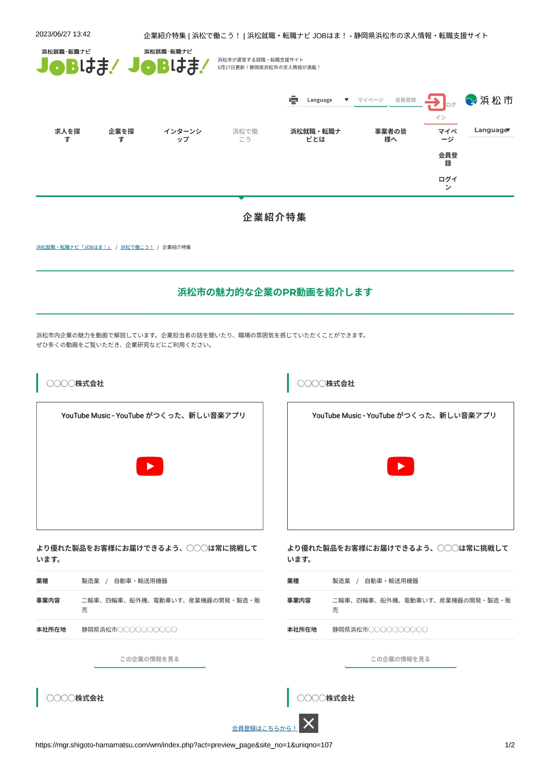
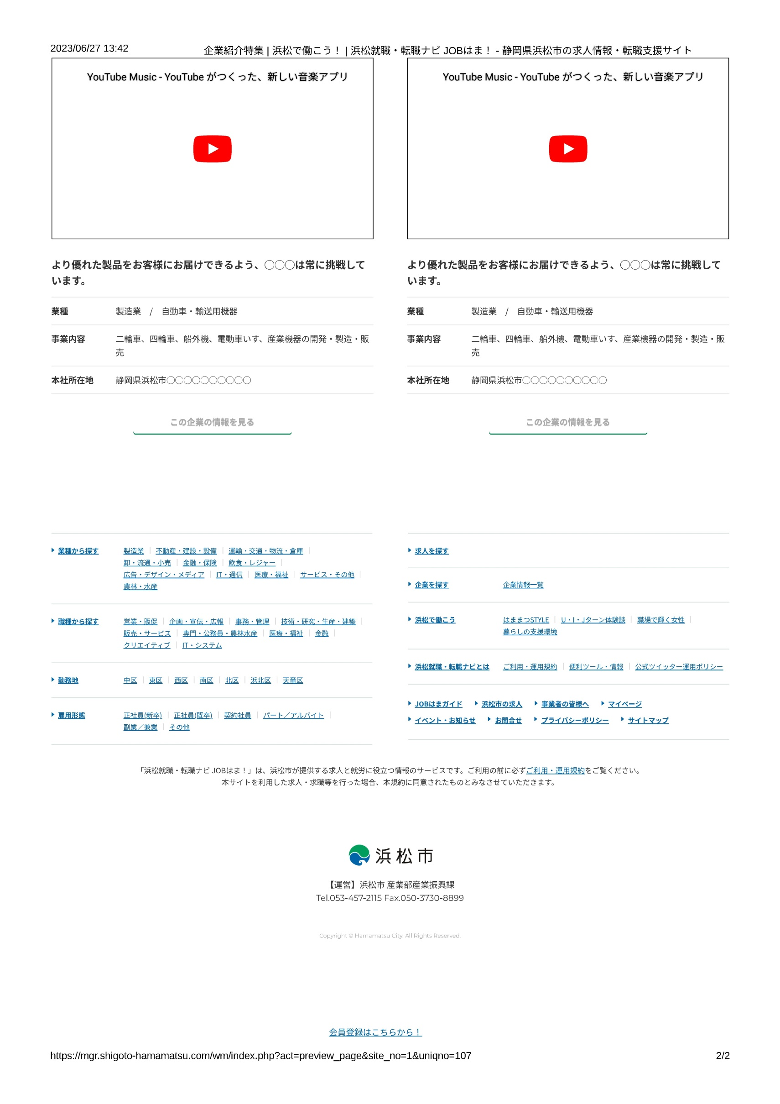
掲載例

